整体说明
 | 屏幕占比 | 打开属性UI时，上方显示货币图标和对应货币数量

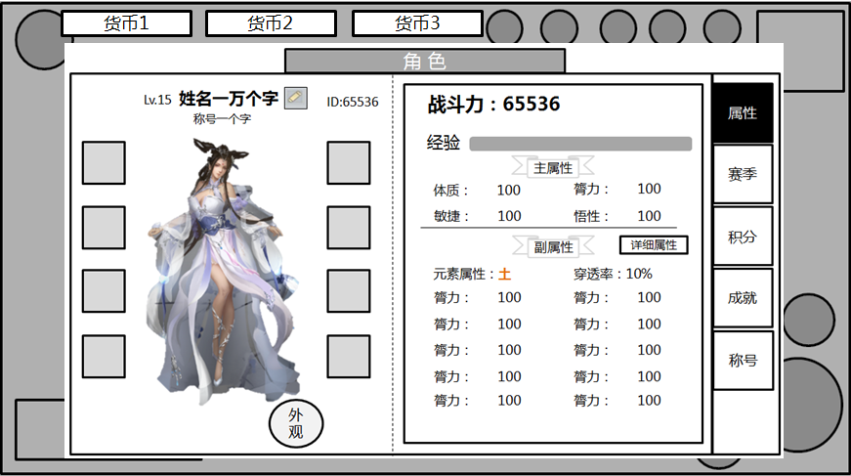

点开后背景置灰变暗

 |  |  | 屏幕占比如图所示
 |  |  | 左右留出的空间对称，上部分留出货币显示的空间，下部分相对留少

属性界面
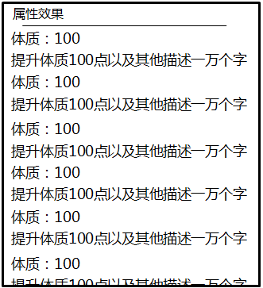
 | 属性界面
 |  |  |  | 战斗力三个字和数字的效果均夸张一些 |  | “主属性“”副属性“的标题周围，做点简单的背景图案，此图仅作示意

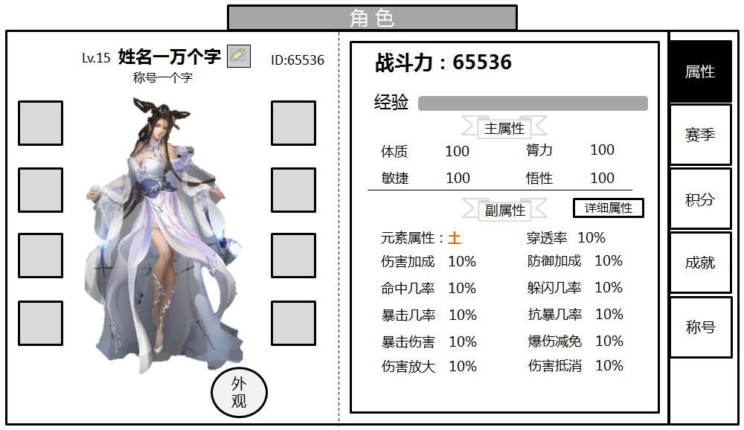

 |  |  |  |  |  |  | 分为五个页签。当前页签的底色变深，和显示的面板层级相同
背景图案 |  |  |  |  |  |  | 其余未选中的页签，层级下移
可待UI出图后确定

装备图标，点击后显示装备UI
 |  |  |  |  |  |  | 点击【详细属性】按钮时，弹出二级UI，显示出该玩家的所有属性
 |  |  |  |  |  |  | 该UI支持滑动翻页查看
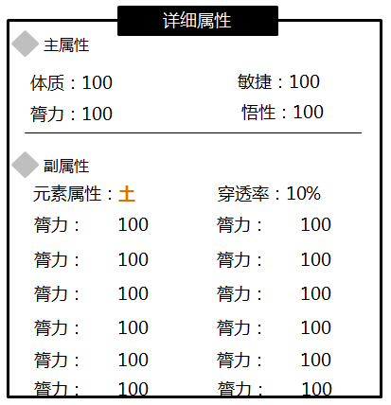
采用角色3D模型，可旋转

 |  |  |  |  |  |  | 属性的数字右对齐

 |  | 点击后跳转外观系统
 |  |  |  |  | 点击空白区域时弹出TIPS方框，显示展示副属性的详细说明，支持滑动翻页查看
 |  |  | 属性的文字左对齐

